关系图
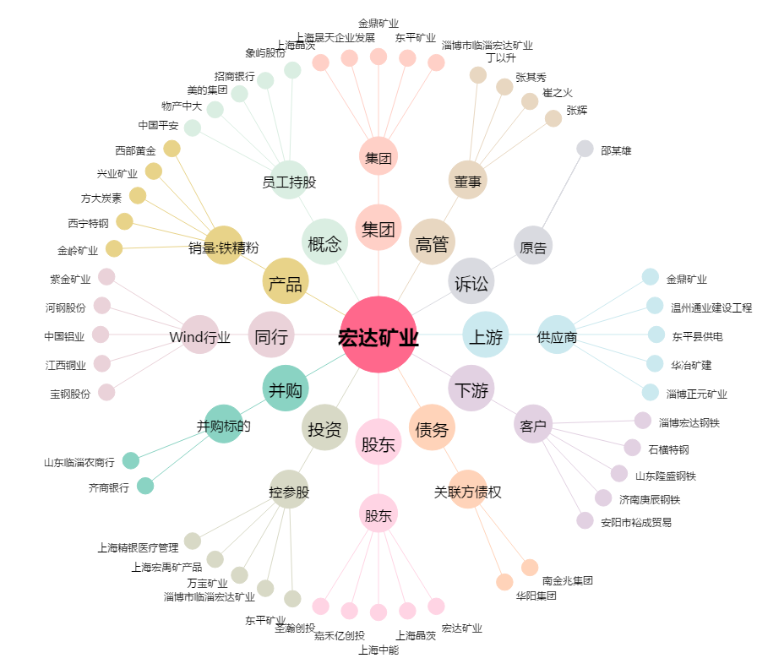
宏达矿业[600532.SH] - 关系概览图

